項番5
オセロゲーム

 | あなた：〇

 |  |  | ● | 〇

 |  |  | 〇 | ●

 |  | ゲームスタート

 |  |  |  |  | ゲームスタートボタンを押下
 |  |  |  |  | 敵のレベルを設定する子画面が表示される

オセロゲーム

 | あなた：〇

 |  |  |  |  |  | レベルを設定すると子画面が消えて
 |  |  |  |  |  | ゲーム開始になる
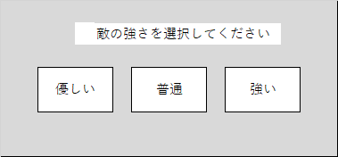
 |  |  | ● | 〇

 |  |  | 〇 | ●

 |  | ゲームスタート

